GA
 |  | MUNICIPIO DE TEPEAPULCO
DEL 01 DE ENERO AL 31 DE DICIEMBRE 2025
UNIDAD MONETARIA: PESOS

 |  | I) NOTAS A LOS ESTADOS FINANCIEROS

a) NOTAS DE GESTIÓN ADMINISTRATIVA

INTRUDUCCIÓN.
El objetivo del presente documento es mostrar los aspectos económicos financieros más importantes que influyen en las decisiones del periodo, y que deberán ser considerados en la elaboración de los estados financieros para mayor comprensión de los mismos.
Por lo tanto, los estados financieros, proporcionan la información suficiente a cerca de la situación financiera y los resultados de gestión, el flujo de efectivo de acuerdo a la recaudación en el ejercicio de la ley de ingresos y la aplicación del mismo de conformidad con el presupuesto de egresos. Apegándonos a lo establecido en el manual de contabilidad gubernamental.

1.- AUTORIZACIÓN E HISTORIAL
a. Fecha de creación del ente.
En el periódico oficial del Estado de Hidalgo del día 1 de octubre de 1920 y con el decreto número 1108 fue publicada la creación del Municipio de Tepeapulco, Hgo.
b. Principales cambios en su estructura
La Presidencia Municipal de Tepeapulco, no ha tenido cambios en la estructura durante el cuarto trimestre de 2025

2. PANORAMA ECONÓMICO Y FINANCIERO
En proceso

3. ORGANIZACIÓN Y OBJETO SOCIAL.

a. Objeto Social
Desarrollar políticas, estrategias y acciones que garanticen la coordinación de las áreas del Ayuntamiento y la administración municipal en beneficio de los habitantes del municipio de Tepeapulco, Hgo

b. Principal actividad
Brindar a Tepeapulco una administración pública cercana a la gente, con servicios públicos de calidad y generadora de bienestar para todos.

c. Ejercicio fiscal
2025

d. Régimen Jurídico
Persona Moral con fines no lucrativos.

e. Consideraciones fiscales del ente.
I.S.R. retenido de acuerdo a la Ley de Impuesto Sobre la Renta

f. Estructura organizacional básica
Se encuentra disponible en:
https://tepeapulco.gob.mx/Transparencia2024/RecursosHumanos/3er_trimestre/ORGANIGRAMAGENERAL2024-2027.pdf

g. Fideicomisos, mandatos y análogos de los cuales es fideicomitente o fideicomisario
No aplica.

4. BASES DE PREPARACIÓN DE LOS ESTADOS FINANCIEROS:
a) Si se ha aplicado la normatividad emitida por el CONAC y las disposiciones legales aplicables.
Se ha observado toda la normatividad emitida por el CONAC
La Ley de Ingresos para el Municipio de Tepeapulco, Hgo.
La Ley de Hacienda para los Municipios del Estado de Hidalgo
La Ley Orgánica Municipal para el Estado de Hidalgo
Ley de Fiscalización Superior del Estado de Hidalgo
Ley de Disciplina Financiera
Otras Disposiciones aplicables a todos los Municipios del Estado de Hidalgo
b) La normatividad aplicada para el reconocimiento, valuación y revelación de los diferentes rubros de la información financiera, así como las bases utilizadas para la elaboración de los estados financieros es con costo histórico o real. (monto de factura).
c) Postulados básicos de Contabilidad Gubernamental, se contabiliza de acuerdo a estos postulados
d) Normatividad supletoria.
No aplica
e) Para las entidades que por primera vez estén implementando la base de devengado de acuerdo a la Ley de Contabilidad.
No aplica.

5. POLÍTICAS DE CONTABILIDAD SIGNIFICATIVAS:
a) Actualización:
A lo largo de la Historia del Municipio de Tepeapulco, no se ha utilizado ningún Método para la Actualización del Valor de los Activos, Pasivos y Hacienda Pública y/o Patrimonio.
b) Informar sobre la realización de operaciones en el extranjero y de sus efectos en la información financiera gubernamental:
No se han realizado operaciones en Moneda Extranjera.
c) Método de valuación de la inversión en acciones en el Sector Paraestatal.
No se tienen acciones de algún otro Ente
d) Sistema y método de valuación de inventarios y costo de lo vendido:
No existen productos en inventarios, ya que la adquisición de los bienes es para consumo inmediato llevando directamente el costo al gasto.
e) Beneficios a empleados:
No se tienen reservas para beneficios futuros de los empleados, más que las contempladas anualmente en el presupuesto de egresos del ejercicio.
f) Provisiones:
En el cuarto trimestre del 2025 no se realizaron provisiones
g) Reservas:
No se cuenta con Reservas
h) Cambios en políticas contables y corrección de errores junto con la revelación de los efectos que se tendrá en la información financiera del ente público, ya sea retrospectivos o prospectivos:
Desde el ejercicio fiscal 2014 se ha estado implementando los momentos contables de los Ingresos y Egresos normados por el CONAC.
i) Reclasificaciones:
Durante el cuarto trimestre del ejercicio 2025 se realizaron las reclasificaciones plasmadas en las pólizas: D00068, D00069, D00070, D00071 Y D00072.
j) Depuración y cancelación de saldos:
No se ha realizado ninguna depuración o cancelación de saldos.

6. POSICIÓN EN MONEDA EXTRANJERA Y PROTECCIÓN POR RIESGO CAMBIARIO:
a) Activos en moneda extranjera:
No se tienen Activos en moneda extranjera
b) Pasivos en moneda extranjera:
No se tienen Pasivos en moneda extranjera
c) Posición en moneda extranjera:
No se tienen operaciones en moneda extrajera
d) Tipo de cambio:
No se tienen operaciones en moneda extranjera
e) Equivalente en moneda nacional:
No se tienen operaciones en moneda extrajera

7. REPORTE ANALÍTICO DEL ACTIVO:
a) Vida útil o porcentajes de depreciación, deterioro o amortización utilizados en los diferentes tipos de activos:
Se está realizando el levantamiento físico real del inventario para determinar la vida útil y poder aplicar los porcentajes de depreciación.
b) Cambios en el porcentaje de depreciación o valor residual de los activos:
No se aplicaron porcentajes de depreciación.
c) Importe de los gastos capitalizados en el ejercicio, tanto financieros como de investigación y desarrollo:
No se tienen este tipo de gastos
d) Riesgos por tipo de cambio o tipo de interés de las inversiones financieras:
...
9. REPORTE DE LA RECAUDACIÓN
a) Análisis del comportamiento de la recaudación correspondiente a ente público o cualquier tipo de ingreso, de forma separada los ingresos locales de los federales.
Ingresos recaudados del 01 de enero al 31 de diciembre de 2025
Concepto | Importe | Porcentaje
Ingresos totales | $343,276,632.56 | 100.00%
Ingresos de recursos propios | $141,401,151.53 | 41.19%
Ingresos ministrados por participaciones y aportaciones | $201,875,481.03 | 58.81%

b) Proyección de la recaudación e ingresos en el mediano plazo
Se anexa información presentada en la iniciativa de Ley de Ingresos para el ejercicio fiscal 2025
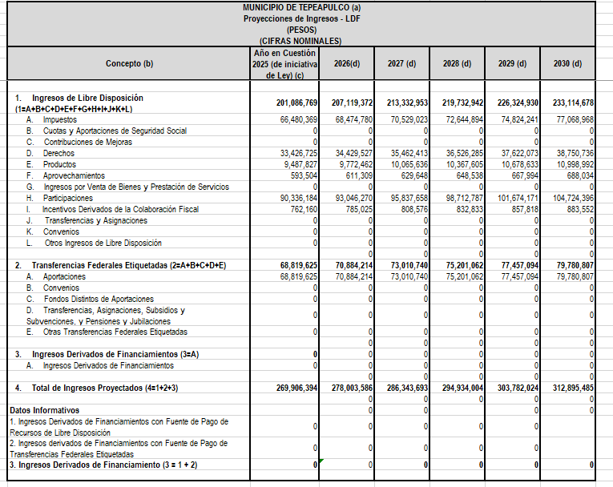

10. INFORMACIÓN SOBRE LA DEUDA Y EL REPORTE ANALÍTICO DE LA DEUDA
a) Utilizar al menos los siguientes indicadores: deuda respecto al PIB y deuda respecto a la recaudación tomando como mínimo un período igual o menor a 5 años.
El Municipio de Tepeapulco no tiene contratada deuda pública mediante créditos bancarios o similares. El monto reflejado en el Estado Analítico de la Deuda y otros Pasivos corresponde a los pasivos que están desagregados de la siguiente manera:
CUENTA | NOMBRE | IMPORTE
2111 | SERVICIOS PERSONALES POR PAGAR A CORTO PLAZO | -$16,820.07
2112 | PROVEEDORES POR PAGAR A CORTO PLAZO | $2,681,180.41
2113 | CONTRATISTAS POR OBRAS PÚBLICAS POR PAGAR A CORTO PLAZO | $13,125,426.94
2115 | TRANSFERENCIAS OTORGADAS POR PAGAR A CORTO PLAZO | $14,917.06
2117 | RETENCIONES Y CONTRIBUCIONES POR PAGAR A CORTO PLAZO | $2,599,904.08
...

